Cover
Website bán hàng |  |  |  | Process | Function Name
 |  |  |  | Screen Design | Category Management

 | 1 | Overview
 |  | Tài liệu này mô tả thiết kế màn hình của module Category Management, module này nhằm quản lý thông tin chung về các Category trong hệ thống

Click vào Quản lý danh mục sản phẩm
View list Category
Click vào "Delete" Button

Click vào "Thêm danh mục" Button
Click vào "Oke/Cancel" Button
Click vào "Oke/Cancel" Button
Click vào "Oke/Cancel" Button
Click vào "Edit" Button

Create Category By Admin
Update Category By Admin
Delete Category By Admin

 | 2 | Screen list

 |  | No | Screen ID |  |  | Screen Name
 |  | 1 | SCR_C_001 |  |  | gid=null
 |  | 2 | SCR_C_002 |  |  | Create Category
 |  | 3 | SCR_C_003 |  |  | Update Category
 |  | 5 | SCR_C_004 |  |  | Delete Category

View list Category
Website bán hàng |  |  |  | Process |  | Screen ID |  |  | Screen Name | Created By | Created Date | Approved Date
 |  |  |  | Screen Design |  | SCR_C_001 |  |  | gid=null | NCCong | 2023-12-28 | MMDDYYY

1. Overview
 | Tại màn hình này hiển thị list Category hiện có

2. Screen Design
 | 2.1. Screen Detail Image
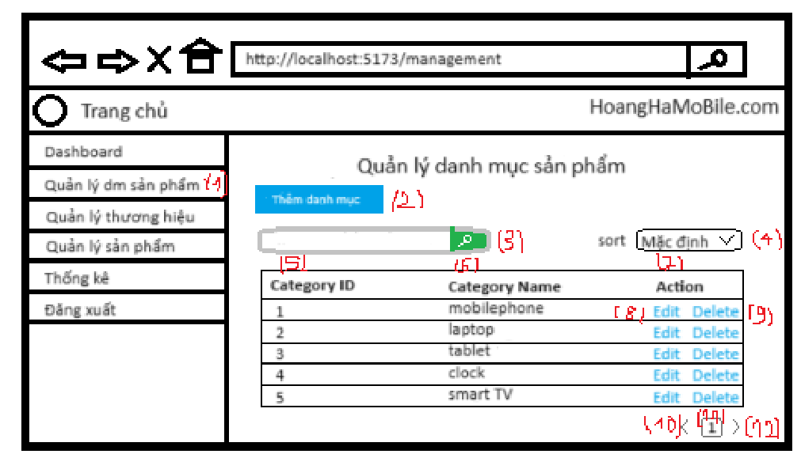

 |  | Screen item

 |  | Item | Display |  | Type |  | I/O | Operation
 |  | 1 | Quản lý danh mục sản phẩm |  | Label |  | O | Hiển thị ra tiêu đề của page
 |  | 2 | Thêm danh mục |  | Button |  | I | Hiển thị nút thêm danh mục , click vào nút này, màn hình sẽ hiển thị ra màn hình Add Category
 |  | 3 | Search |  | Form |  | I | Hiển thị ra form để người dùng có thể search theo tên Category. Người dùng sau khi nhập sẽ bấm Button Search để bắt đầu tìm kiếm
 |  | 4 | sort |  | Form |  | I | Hiển thị tiêu trí sắp xếp, khi chọn sẽ sắp xếp theo tiêu trí đó
 |  | 5 | Category ID |  | Field |  |  | Hiển thị thông tin Category ID
 |  | 6 | Category Name |  | Field |  |  | Hiển thị thông tin Category Name
 |  | 7 | Action |  | Field |  |  | Hiển thị thông tin Action
 |  | 8 | Edit |  | button |  | I | Hiển thị ra button Edit khi click vào sẽ hiển thị form update Category
 |  | 9 | Delete |  | button |  | I | Hiển thị nút delete , click vào nút này, admin có thể delete Category tương ứng
 |  | 10 | Button Prev |  | Button |  | I | Hiển thị ra button Prev, click vào button này màn hình sẽ quay lại trang trước đó, nếu là trang đầu tiên nút prev này sẽ bị disabled
 |  | 11 | Button Page 1 |  | Button |  | I | Hiển thị ra button page 1, click vào button này màn hình sẽ quay lại trang 1, nếu là trang đầu tiên nút Page 1 này sẽ bị disabled
 |  | 12 | Button Next |  | Button |  | I | Hiển thị ra button Next, click vào button này màn hình sẽ next tới trang tiếp theo, trong trường hợp trang hiện tại là trang cuối cùng, button này sẽ bị disabled

3. Activity Diagram

4. Sequence Diagram

5. Main screen interaction

 |  | 1) | Admin click vào "Quản lý danh mục sản phẩm"

 |  | 2) | Hệ thống sẽ show ra screen "View List Category"

 |  | 3) | Admin có thể thực hiện các chức năng search, paging trên table

 |  | 4) | Sau đó thì Admin sẽ nhìn thấy danh sách Category trên màn hình, và Admin có thể thao tác thêm các chức năng Add Category, Update Category, Delete Category tại màn hình này

Create Category
Website bán hàng |  |  |  | Process |  | Screen ID |  |  | Screen Name | Created By |  | Created Date | Approved Date
 |  |  |  | Screen Design |  | SCR_C_002 |  |  | Create Category by Admin | NCCong |  | 2023-12-28 | MMDDYYY

1. Overview
 | Tại màn hình Admin có thể tạo Category

2. Screen Design
 | 2.1. Screen Detail Image
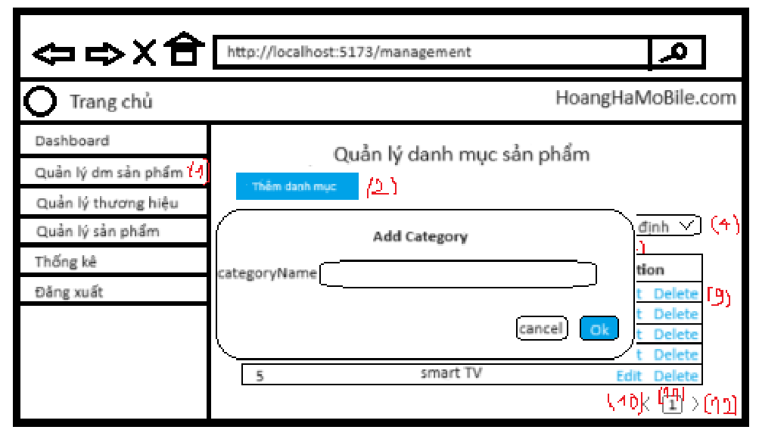

 |  | Screen item
 |  | Item | Display |  | Type |  | I/O | Initial value |  |  | Operation
 |  | 1 | Category_name |  | Input |  | I
 |  | 8 | Ok |  | Button |  |  |  |  |  | Tạo danh mục sản phẩm mới
 |  | 9 | Cancel |  | Button |  |  |  |  |  | Đóng cửa sổ thêm mới
 |  | 10 | Thông báo |  | Text |  |  |  |  |  | Thông báo lỗi khi nhập vào Category_name đã tồn tại

3. Activity Diagram

4. Sequence Diagram

5. Main screen interaction

 |  | 1) | Admin click vào "Thêm danh mục" button trên screen "Quản lý danh mục sản phẩm"

 |  | 2) | Hệ thống sẽ show ra popup "Add Category"

 |  | 3) | Người dùng nhập điền thông tin vào form

 |  | 4) | Nếu có lỗi thì sẽ hiển thị trên front-end
 |  |  | Nếu không có lỗi thì sẽ gửi data lên backend lưu thông tin Category mới vào database

 |  | 5) | Sau đó hệ thống sẽ validate lại 1 lần nữa trên back-end
 |  |  | Nếu thỏa mãn thì data sẽ được lưu vào database và trả về kết quả cho front-end

 |  | 6) | Front-end show message tạo thành công và reload screen "Quản lý danh mục sản phẩm"

Update Category
Website bán hàng |  |  |  | Process |  | Screen ID |  |  | Screen Name | Created By |  | Created Date | Approved Date
 |  |  |  | Screen Design |  | SCR_C_003 |  |  | Update Category | NCCong |  | 2023-12-28 | MMDDYYY

1. Overview
 | Tại màn hình người dùng có thể update Category

2. Screen Design
 | 2.1. Screen Detail Image
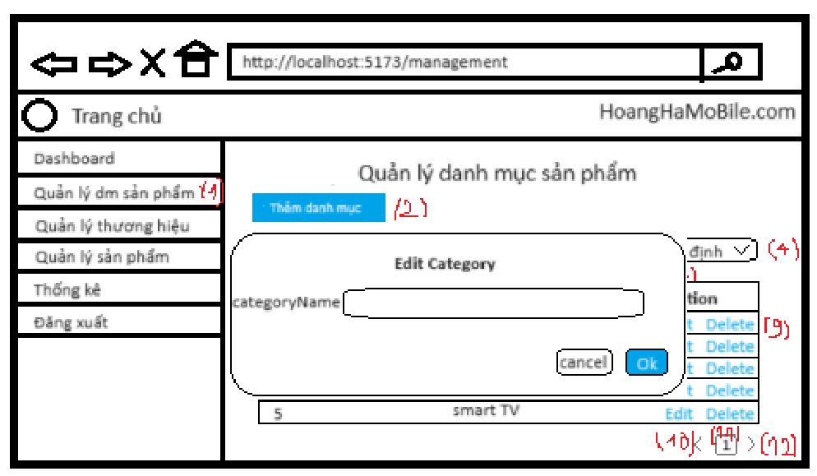

 |  | Screen item
 |  | Item | Display |  | Type |  | I/O | Initial value |  |  | Operation
 |  | 1 | Category_name |  | Input |  | I
 |  | 8 | Ok |  | Button |  |  |  |  |  | Update Category name
 |  | 9 | Cancel |  | Button |  |  |  |  |  | Đóng cửa sổ update
 |  | 10 | Thông báo |  | Text |  |  |  |  |  | Thông báo lỗi khi nhập vào Category_name đã tồn tại

3. Activity Diagram

4. Sequence Diagram

5. Main screen interaction

 |  | 1) | Admin click vào "Edit" Button trên screen "View List Category" để bắt đầu update Category đó

 |  | 2) | Hệ thống sẽ show ra popup "Update Category"

 |  | 3) | Người dùng nhập thông tin mới của Category vào form

 |  | 4) | Nếu có lỗi thì sẽ hiển thị trên front-end
 |  |  | Nếu không có lỗi thì sẽ gửi data lên backend lưu thông tin Category mới vào database

 |  | 6) | Sau đó hệ thống sẽ validate dưới back-end
 |  |  | Nếu thỏa mãn thì data sẽ được lưu vào database và trả về kết quả cho front-end để hiển thị trên người dùng

 |  | 7) | Front-end show message update thành công và reload screen "View List Category"

Delete Category
Webstie bán hàng |  |  |  | Process |  | Screen ID |  | Screen Name | Created By |  | Created Date | Approved Date
 |  |  |  | Screen Design |  | SCR_C_004 |  | Delete Category | NCCong |  | 2023-12-28 | MMDDYYY

1. Overview
 | Tại màn hình Admin có thể Delete Category theo id

2. Screen Design
 | 2.1. Screen Detail Image
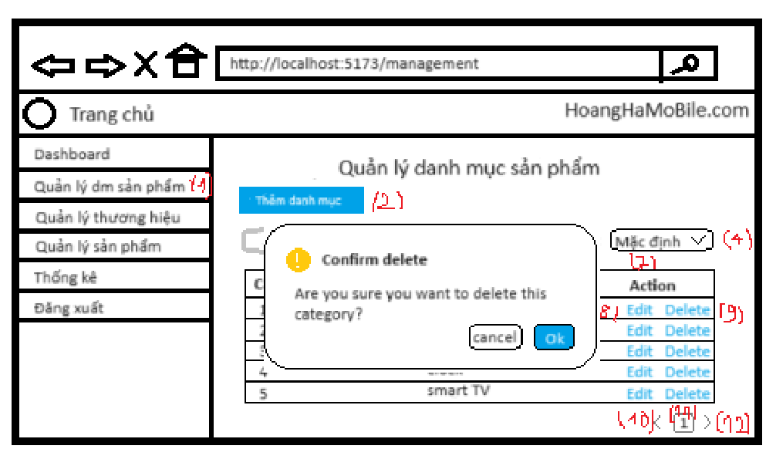

 |  | Screen item

 |  | 1 | Ok |  | Button |  | I |  |  | Xóa Category đã chọn
 |  | 2 | Cancel |  | Button |  | I |  |  | Đóng cửa sổ xóa Category
 |  | 3 | Thông báo |  | text |  | I |  |  | Thông báo xóa thành công

5. Main screen interaction

 |  | 1) | Admin click vào nút Delete tương ứng với Category cần xóa trên screen "View List Category"

 |  | 2) | Hệ thống sẽ show ra popup confirm "Delete Category"

 |  | 3) | Admin bấm vào "Ok" Button để chấp nhận xóa Category đã chọn

 |  | 4) | Sau đó back-end sẽ validate form như: Id Category có hợp lệ hay ko, ...
 |  |  | Nếu không có lỗi thì sẽ xóa Category trong database và trả về thông báo xóa thành công

 |  | 5) | Front-end show message xóa thành công và reload screen "View List Category"

